Лист1
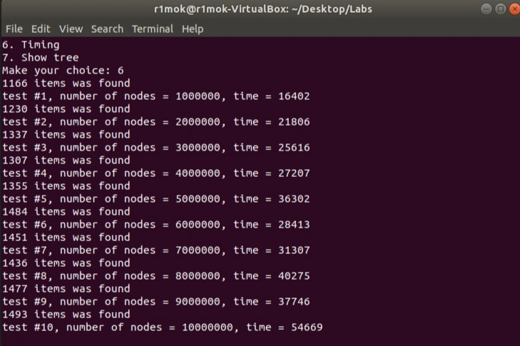
Количество вершин | Время работы
1000000 | 16.4
2000000 | 21.8
3000000 | 25.6
4000000 | 27.2
5000000 | 36.3
6000000 | 28.4
7000000 | 31.3
8000000 | 40.2
9000000 | 37.7
10000000 | 54.6

Лист2
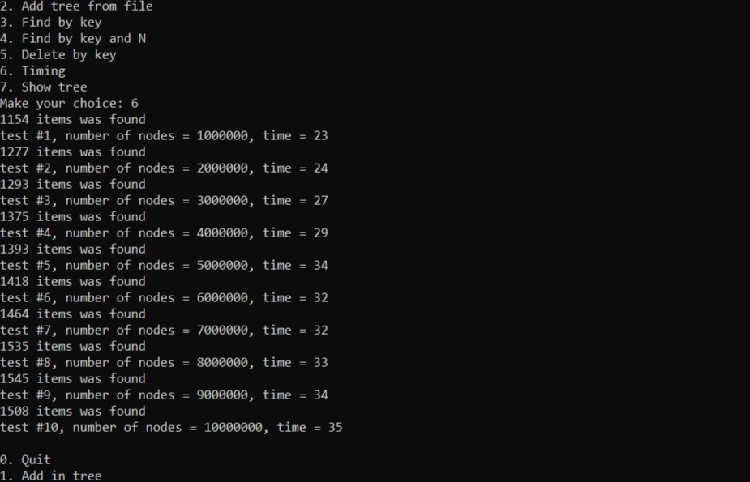
Количество вершин | Время работы
1000000 | 23
2000000 | 24
3000000 | 27
4000000 | 29
5000000 | 34
6000000 | 32
7000000 | 32
8000000 | 33
9000000 | 34
10000000 | 35

Лист3
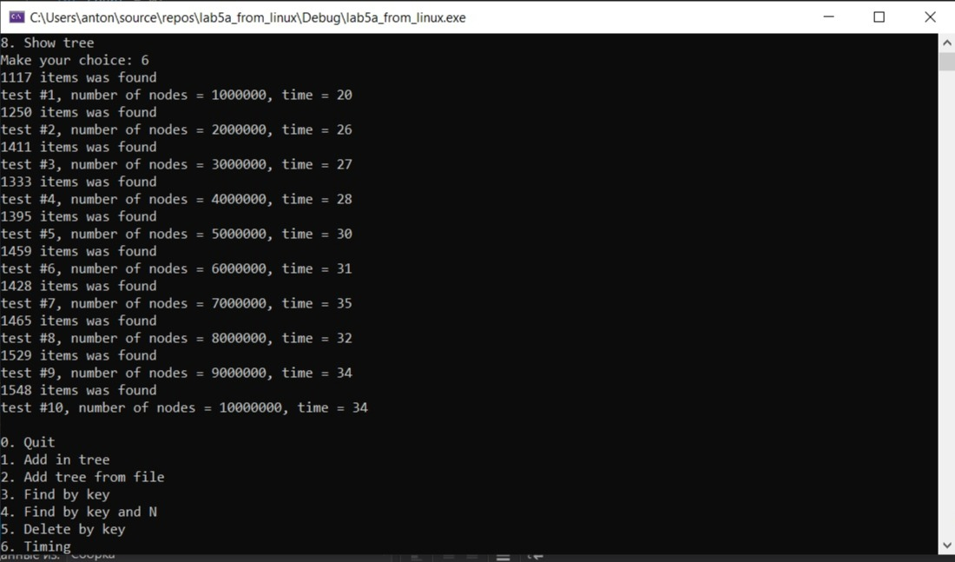
Количество вершин | Время работы
1000000 | 20
2000000 | 26
3000000 | 27
4000000 | 28
5000000 | 30
6000000 | 31
7000000 | 35
8000000 | 32
9000000 | 34
10000000 | 34

